Cálculos
 | É uma pergunta de negócio respondida através de alguma análise de dados especifíca

Subscription types
 | pergunta de negocio 1- Qual e o faturamento total de vendas de planos anuais s(contenco todas as assnaturas agregadas)
 | pergunta de negocio 2- Qual faturamento de Total de vendas de planos anuais,separados por auto renovação e no por renovação

3- total de vendas de assianatura do EA Play

4- total de vendas de assinatura do minecraft

D̳ashboard
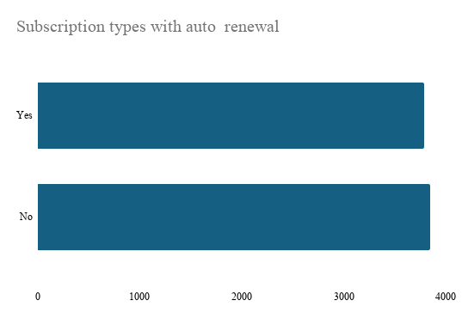
x-box game pass subscription sales


total subscription ea play season pass | total subscription minecraft season pass
R$ 2,940.00 | R$ 3,880.00

